Hoja1
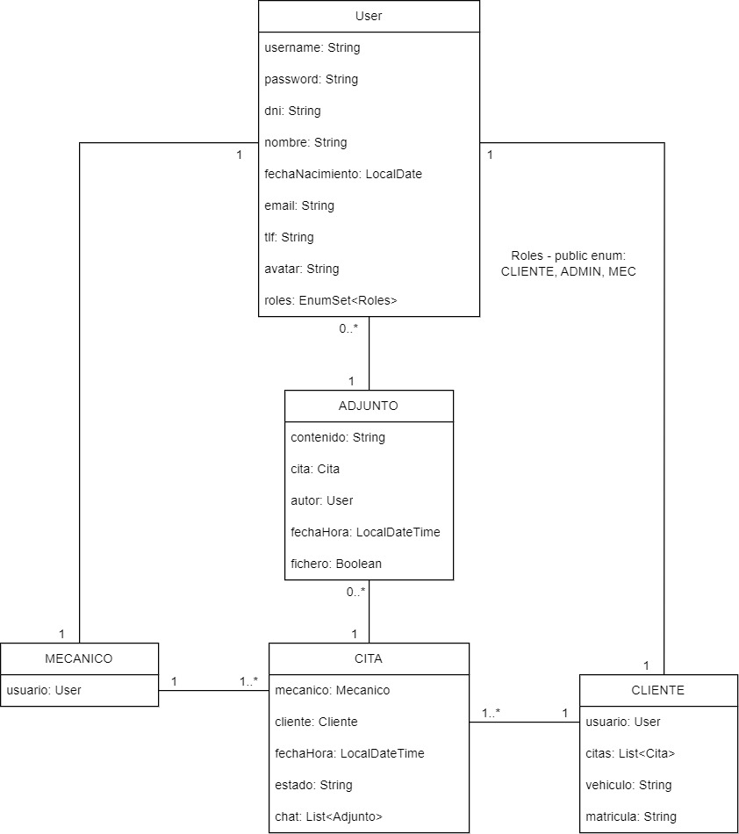
HISTORIA DE USUARIO | TIPO | ESTADO | RUTA
Como OCASIONAL-ADMIN-MEC, quiero crear un nuevo usuario HABITUAL | POST | DONE | /noauth/user/register
Como OCASIONAL, quiero loguearme | POST | DONE | /noauth/user/login
Como HABITUAL, quiero ver mis detalles de usuario | GET ID | DONE | /auth/cliente/me
Como HABITUAL, quiero ver el histórico completo de mis citas | GET ID | DONE | /auth/cliente/me/citas
Como HABITUAL, quiero pedir una cita | POST | DONE | /auth/cita/cliente
Como HABITUAL, quiero modificar una cita | PUT | DONE | /auth/cita/{id}/cliente
Como HABITUAL, quiero modificar mis datos personales/usuario | PUT | DONE | /auth/cliente/me
Como ADMIN, MEC, HABITUAL, quiero modificar mi contraseña | PUT | DONE | /auth/user/changePsw
Como HABITUAL, quiero darme de baja | DELETE | DONE | /auth/cliente/me
Como HABITUAL, quiero cancelar una cita | DELETE | DONE | /auth/cita/{id}/cliente
Como ADMIN-MEC, quiero ver el listado completo de clientes | GET | DONE | /auth/cliente/
Como ADMIN-MEC, quiero ver el listado completo de mecánicos | GET | DONE | /auth/mecanico/
Como ADMIN-MEC, quiero ver el listado completo de citas | GET | DONE | /auth/cita/
Como ADMIN-MEC, quiero ver los detalles de un cliente | GET ID | DONE | /auth/cliente/{id}
Como ADMIN, quiero ver los detalles de un mecánico o admin | GET ID | DONE | /auth/mecanico/{id}
Como ADMIN-MEC quiero ver mis detalles de mecánico o admin | GET ID | DONE | /auth/mecanico/me
Como ADMIN-MEC-HABITUAL, quiero ver los detalles de una cita | GET ID | DONE | /auth/cita/{id}
Como ADMIN, quiero crear un admin | POST | DONE | /auth/mecanico/admin
Como ADMIN, quiero crear un mecánico | POST | DONE | /auth/mecanico/mec
Como ADMIN-MEC, quiero crear una cita | POST | DONE | /auth/cita/mecanico/me
Como ADMIN, quiero modificar los datos de un mecánico o un admin | PUT | DONE | /auth/mecanico/{id}
Como ADMIN-MEC, quiero modificar los datos de una cita | PUT | DONE | /auth/cita/mecanico/{id}
Como ADMIN-MEC-HABITUAL, quiero comentar en una cita | POST | DONE | /auth/cita/{id}/mensaje
Como ADMIN, quiero eliminar un mecánico o un admin | DELETE | DONE | /auth/mecanico/{id}
Como ADMIN, quiero eliminar un cliente | DELETE | DONE | /auth/cliente/{id}
Como ADMIN-MEC, quiero cancelar una cita | DELETE | DONE | /auth/cita/{id}
Como ADMIN-MEC-HABITUAL quiero modificar mi foto de perfil | POST | DONE | /auth/user/avatar
Como ADMIN-MEC-HABITUAL quiero subir varios ficheros una cita mia | POST | DONE | /auth/cita/{id}/fichero
Como ADMIN-MEC-HABITUAL quiero borrar un adjunto de una cita mia | DELETE | DONE | /auth/cita/{idC}/adjunto/{idF}
Como ADMIN-MEC-HABITUAL, quiero hacer logout | - | DONE

ADMIN: admin / admin
MEC: mec / mec
CLIENTE: cliente / cliente

HACER TESTING PARAMETERIZER

PARA LOS EDITAR, PASARLE TAMBIÉN EL ID DESDE FLUTTER O ANGULAR EN EL FORMULARIO, Y HACER LA VALIDACIÓN DE DOS CAMPOS PARA HACER LA COMPROBACIÓN DE LA MATRÍCULA POR EJEMPLO, QUE NO DE FALLO PORQUE YA EXISTE EN ESE MISMO CLIENTE, SI NO QUE VA A COMPROBAR SI ESA MATRÍCULA PERTENECE A ESE USUARIO

HACER PROTOTIPADO EN FIGMA

GENERICSPECIFICATIONBUILDER DEBERÍA SER ABSTRACTA PARA NO TENER INSTANCIAS DE ELLAS, SI NO DE MECANICOSPECIFICATIONBUILDER POR EJEMPLO.

@PREAUTHORIZE PARA, POR EJEMPLO, SI PARA EDITAR SOLO SE PUEDE SIENDO ADMIN, NO COMPROBARLO EN UN IF DE UN MÉTODO DEL SERVICE, SI NO EN UN @PREAUTHORIZE

EN UN SERVICIO NO SE DEVUELVE NUNCA UN RESPONSEENTITY

MIRAR CÓMO CREAR DTOs CON RECORD

